BILAN Cyber Données
 |  | 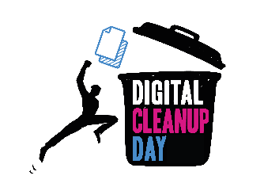 BILAN : Cyber CleanUp Données 2023
Numéro du CyberCleanUp : |  | Endroit de stockage | Type de donnée | Quantité = Nb supprimés (ex. : 50) - nb entier | Taille = poids total supprimés (ex : 950) - nb décimal | Unité de volume (ex : Ko, Mo, Go, To)
Organisé par : |  | Cloud - Boite mails | E-mails | 250 | 184,5 | Mo
Nombre de participants : |  | Cloud - Réseaux sociaux | Publications réseaux sociaux |  | << nb de publications supprimées
 |  | Cloud - Drive | Tous fichiers
Vous pouvez utiliser ce template en dupliquant cette feuille par participant ⬇⬇⬇ |  | Ordinateur fixe | Tous fichiers
 |  | Ordinateur portable | Tous fichiers
 |  | Smartphone | Tous fichiers | uniquement le poids total >>
 |  | Smartphone | Apps nettoyées / supprimées |  | << uniquement le nb d'apps supprimées
 |  | Tablette | Tous fichiers | uniquement le poids total >>
 |  | Tablette | Apps nettoyées / supprimées |  | << uniquement le nb d'apps supprimées

ORGANISATRICES & ORGANISATEURS | > > | Après votre opération, rassemblez les chiffres de l'ensemble des participantes & participants à votre Digital CleanUp Données, puis transmettez-nous les résultats via le formulaire en ligne du 13 au 31 mars 2023 (disponible ici : https://forms.office.com/e/m1fUg1MzZW)

